Trang_bìa
Posts and Telecommunications Institute of Technology |  |  |  |  |  |  | Thiết kế |  | Tài liệu phát triển |  | Tên hệ thống |  |  | Electronic store |  |  |  | Người tạo |  | TQ.Long | Ngày tạo |  | 2023-01-10
 |  |  |  |  |  |  |  |  |  |  |  |  |  |  |  |  |  | Người cập nhật |  |  | Ngày cập nhật
 |  |  |  |  |  |  |  |  |  |  | Màn hình (ID) |  |  | Checkout |  | Màn hình (Tên) |  | Thanh toán

 | Tài liệu phát triển hệ thống

 | Version 1.0

 |  |  |  |  |  |  |  |  |  | 1. Mục đích |  |  |  | 7. Giao diện màn hình
 |  |  |  |  |  |  |  |  |  | 2. Giới hạn hoạt động |  |  |  | 8. Danh sách hạng mục
 |  |  |  |  |  |  |  |  |  | 3. Giới hạn hệ thống |  |  |  | 9. Khái quát chức năng
 |  |  |  |  |  |  |  |  |  | 4. Chức năng liên quan |  |  |  | 10. Xử lý chi tiết
 |  |  |  |  |  |  |  |  |  | 5. Không bao gồm
 |  |  |  |  |  |  |  |  |  | 6. Sơ đồ

Posts and Telecommunications Institute of Technology |  |  |  |  |  |  | Thiết kế |  | Tài liệu phát triển |  | Tên hệ thống |  |  | Electronic store |  |  |  | Người tạo |  | TQ.Long | Ngày tạo |  | 2023-01-10
 |  |  |  |  |  |  |  |  |  |  |  |  |  |  |  |  |  | Người cập nhật |  |  | Ngày cập nhật
 |  |  |  |  |  |  |  |  |  |  | Màn hình (ID) |  |  | Checkout |  | Màn hình (Tên) |  | Thanh toán đơn hàng

 | Lịch sử chỉnh sửa

 | Ver |  | Ngày cập nhật |  |  | Nội dung cập nhật |  |  |  |  |  |  |  | Người cập nhật
 |  |  |  |  |  |  |  |  |  |  |  |  |  |  | Ngày duyệt |  | Người duyệt |  | Ngày duyệt |  |  | Người duyệt
 | 1 |  | 2023-01-10 |  |  | Tạo mới |  |  |  |  |  |  |  | TQ.Long

 | 2 |  | 2023-05-10 |  |  | Update (6) (7) (8) (9) (10) |  |  |  |  |  |  |  | TQ.Long

Posts and Telecommunications Institute of Technology |  |  |  |  |  |  | Thiết kế |  | Tài liệu phát triển |  | Tên hệ thống |  |  | Electronic store |  |  |  | Người tạo |  | TQ.Long | Ngày tạo |  | 2023-01-10
 |  |  |  |  |  |  |  |  |  |  |  |  |  |  |  |  |  | Người cập nhật |  |  | Ngày cập nhật
 |  |  |  |  |  |  |  |  |  |  | Màn hình (ID) |  |  | Checkout |  | Màn hình (Tên) |  | Thanh toan don hang

 | 1. Mục đích
 |  | - Dùng để người dùng chọn địa chỉ giao hàng hoạc thêm địa chỉ mới
 |  | Người dùng nhập các thông tin địa chỉ giao hàng mới

 | 2. Giới hạn hoạt động
 |  | Không có

 | 3. Giới hạn hệ thống
 |  | Không có

 | 4. Chức năng liên quan
 |  | Chụp ảnh Camera
 |  | Lấy ảnh từ Gallery

 | 5. Không bao gồm
 |  | Không có

Posts and Telecommunications Institute of Technology |  |  |  |  |  |  | Thiết kế |  | Tài liệu phát triển |  | Tên hệ thống |  |  | Electronic store |  |  |  | Người tạo |  | TQ.Long | Ngày tạo |  | 2023-01-10
 |  |  |  |  |  |  |  |  |  |  |  |  |  |  |  |  |  | Người cập nhật |  |  | Ngày cập nhật
 |  |  |  |  |  |  |  |  |  |  | Màn hình (ID) |  |  | Checkout |  | Màn hình (Tên) |  | Thanh toán đơn hàng

Màn hình thêm địa chỉ giao hàng
 | 6. Sơ đồ

Thanh toán đơn hàng

Màn hình chính

Address
Customer

 | Table

 |  |  | № | Loại | Tên |  |  |  |  |  |  | I/O | Ghi Chú
 |  |  | 1 | M | Address |  |  | Table quản lý danh sách địa chỉ |  |  |  | I/O
 |  |  | 5
 |  |  | 6
 |  |  | 7
 |  |  | 8
 |  |  | 9
 |  |  | 10

 |  |  |  | ※ Loại (M: Master / T: Transaction table / Ⅰ: INI file / W: work table / V: view / S: stored procedures / L: SQL loader / F: file)

Thiết_kế
Posts and Telecommunications Institute of Technology |  |  |  | Thiết kế |  |  | Tài liệu phát triển |  |  |  |  | Tên hệ thống |  |  | Electronic store |  |  | Người tạo | TQ.Long | Ngày tạo | 2023-01-10
 |  |  |  |  |  |  |  |  |  |  |  |  |  |  |  |  |  | Người cập nhật |  | Ngày cập nhật
 |  |  |  |  |  |  |  |  |  |  |  | Màn hình (ID) |  |  | Checkout |  | Màn hình (Tên) | Thanh toán đơn hàng

 | 7. Giao diện

 |  |  |  |  |  | *Hình giao diện chính

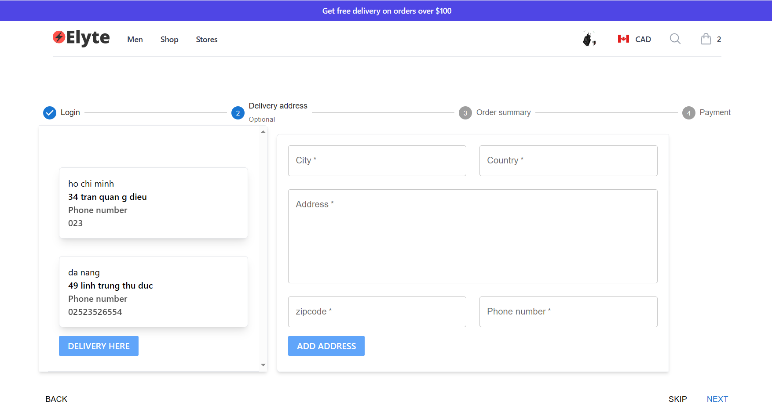

Posts and Telecommunications Institute of Technology |  |  |  | Thiết kế |  |  | Tài liệu phát triển |  |  |  |  | Tên hệ thống |  |  | Electronic store |  |  | Người tạo | TQ.Long | Ngày tạo | 2023-01-10
 |  |  |  |  |  |  |  |  |  |  |  |  |  |  |  |  |  | Người cập nhật |  | Ngày cập nhật
 |  |  |  |  |  |  |  |  |  |  |  | Màn hình (ID) |  |  | Checkout |  | Màn hình (Tên) | Thanh toán đơn hàng

 | 8. Danh sách hạng mục

 |  | [Vùng hiển thị cố định]
 |  | № | Tên hạng mục |  | Control |  |  |  |  | Nội dung hiển thị |  |  |  |  |  |  | Ý nghĩa
 |  | 1 | City |  | Chuỗi ký tự |  |  |  |  | Thành phố |  |  |  |  |  |  | Mô tả nội dung nhập cho người dùng
 |  | 2 | Country |  | Chuỗi ký tự |  |  |  |  | Quốc gia |  |  |  |  |  |  | Mô tả nội dung nhập cho người dùng
 |  | 3 | Address |  | Chuỗi ký tự |  |  |  |  | Địa chỉ |  |  |  |  |  |  | Mô tả nội dung nhập cho người dùng
 |  | 4 | Zip code |  | Số |  |  |  |  | Mã zip |  |  |  |  |  |  | Mô tả nội dung nhập cho người dùng
 |  | 5 | Phone number |  | Số |  |  |  |  | Số điện thoại |  |  |  |  |  |  | Mô tả trạng thái cho sản phẩm

 |  | [Vùng nhập]
 |  | № | Tên hạng mục | Loại dữ liệu | Độ dài |  |  | Bắt buộc |  |  | I/O | Control |  | Format |  | Ghi chú
 |  | 1 | City | Chuỗi ký tự |  |  |  |  | Y |  | Out | Input
 |  | 2 | Country | Chuỗi ký tự |  |  |  |  | Y |  | Out | Input
 |  | 3 | Address | Chuỗi ký tự |  |  |  |  | Y |  | In/Out | Input
 |  | 4 | Zip code | Số |  |  |  |  | Y |  | In/Out | Input
 |  | 5 | Phone number | Số |  |  |  |  | Y |  | Out | Input

 |  | [Vùng nút]
 |  | № | Tên hạng mục |  | Control |  |  |  |  |  |  |  | Ghi chú
 |  | 1 | Add address |  | Button
 |  | 2 | Delivery Address |  | Button
 |  | 3 | Next |  | Button

Posts and Telecommunications Institute of Technology |  |  |  | Thiết kế |  |  | Tài liệu phát triển |  |  |  |  | Tên hệ thống |  |  | Electronic store |  |  | Người tạo | TQ.Long | Ngày tạo | 2023-01-10
 |  |  |  |  |  |  |  |  |  |  |  |  |  |  |  |  |  | Người cập nhật |  | Ngày cập nhật
 |  |  |  |  |  |  |  |  |  |  |  | Màn hình (ID) |  |  | Checkout |  | Màn hình (Tên) | Thanh toán đơn hàng

 | 9. Khái quát chức năng
 |  | (1) Hiển thị ban đầu
 |  |  | 1. Hiển thị trang ở màn hình thanh toán

 |  | (2) Chọn địa chỉ giao hàng hoặc nhập địa chỉ giao hàng mới
 |  |  | 1. Nhấn vào button delivery here để cập nhật địa chỉ giao hàng

 |  | (3) Nhập địa chỉ giao hàng mới
 |  |  | 1. Nhập các thông tin địa chỉ mới
 |  |  | Sau khi nhập hoàn tất hiển thị kết quả ra view

 |  | (6) Nhấn add address để thêm dịa chỉ giao hàng mới
 |  |  | 1. Nhấn button "Add address" để thêm sản phẩm mới
 |  |  | 2. Kiểm tra thông tin ở các trường bắt buộc
 |  |  | Nếu có lỗi, thông báo lỗi tại trang thêm sản phẩm này

Posts and Telecommunications Institute of Technology |  |  |  | Thiết kế |  |  | Tài liệu phát triển |  |  |  |  | Tên hệ thống |  |  | Electronic store |  |  | Người tạo | TQ.Long | Ngày tạo | 2023-01-10
 |  |  |  |  |  |  |  |  |  |  |  |  |  |  |  |  |  | Người cập nhật |  | Ngày cập nhật
 |  |  |  |  |  |  |  |  |  |  |  | Màn hình (ID) |  |  | Checkout |  | Màn hình (Tên) | Thanh toán đơn hàng

 | 10. Xử lý chi tiết
 |  | (1) Hiển thị ban đầu
 |  |  | Xem chi tiết
 |  | (2) Thêm địa chỉ giao hàng
 |  |  | Xem chi tiết
 |  | (3) Chọn phương thức thanh toán
 |  |  | Xem chi tiết

